Sheet1
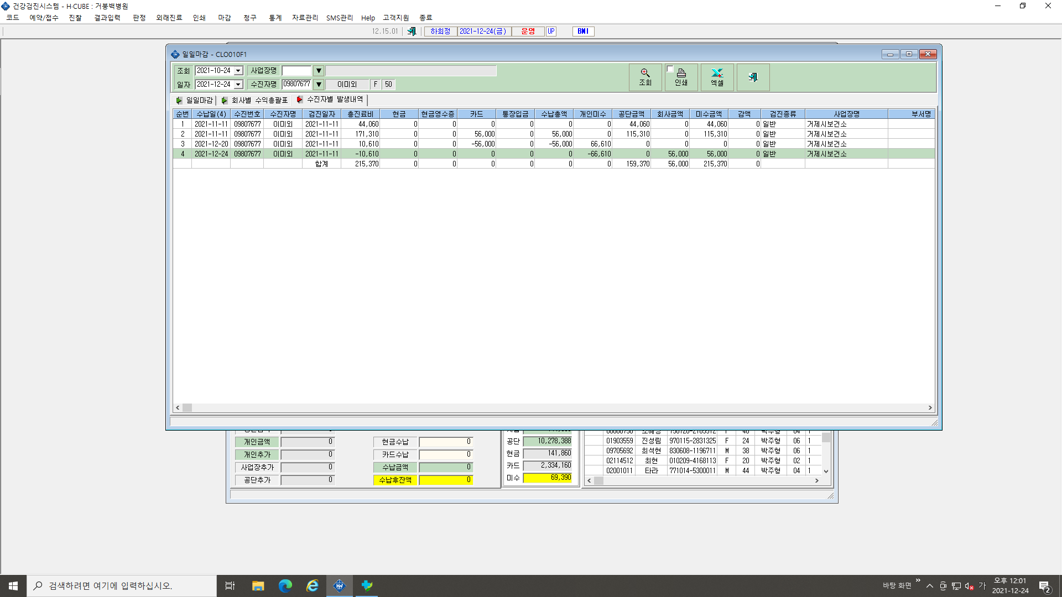

개인미수금액 삭제 바랍니다.

